상품제안서
텀블에코백 | 상품코드: F25253

 |  |  |  |  |  |  | 02-412-0044 | www.easy1.co.kr
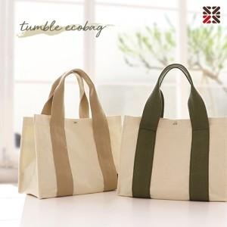

【상세/제작정보】 | <p><span style="font-size: 14pt;"><b>* 자수인쇄는 200개 부터 진행 가능합니다. ​/ 700원(별도) 7*4</b></span></p><p><span style="font-size: 14pt;"><b>* 배송비 1box 4500 ( 50개)</b></span></p>

【인쇄/포장옵션】 | 실크 / OPP(비닐)

【공급단가】 | 수량 | 100~ | 300~ | 500~ | 1,000~ | 3,000~
*VAT별도 | 단가 | 5,850원 | 5,650원 | 5,500원 | 5,350원 | 5,200원

【상품 URL】 | https://dev.easy1.co.kr:443/src/goods_detail.php?gdno=25253

